ebea KP
Bestellformular ebea KP Kragplattenanschlüsse
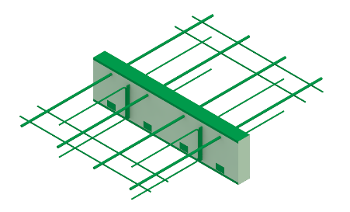
 |  |  |  |  |  |  |  |  |  |  |  |  |  |  |  |  |  |  |  |  |  |  |  |  |  |  |  |  |  | DE 01-2023
RUWA Drahtschweisswerk AG Burghof 100 CH-3454 Sumiswald Tel. +41 34 432 35 35 Fax +41 34 432 35 55 Web: www.ruwa-ag.ch Preisanfrage: info@ruwa-ag.ch Bestellung: verkauf@ruwa-ag.ch Technik: technik@ruwa-ag.ch |  |  | Liste-Nr.*: (*Pflichtangaben) |  |  |  |  |  | zu Plan-Nr.: |  |  |  |  | Gezeichnet: |  |  |  |  |  |  | Datum: |  |  |  |  | Geprüft:

 |  |  | Lieferdatum: |  |  |  |  |  | Ingenieurbüro*: |  |  |  |  |  |  | Baustelle*: |  |  |  |  |  |  | Bauteil*:

 |  |  | Kontaktperson Baustelle*:

 |  |  | Telefon-Nr. Baustelle*: |  |  |  |  |  | Bauunternehmung*: |  |  |  |  |  |  | Lieferadresse*: |  |  |  |  |  |  | Bemerkung:

 |  |  | RUWA Objekt-Nr.:

Pos. | Anzahl [Stk] | Bauteil | Element- typ (1) | Subtyp | Ausführung (2) | Stabmenge (3) |  |  | Schub- elem. nS [Stk] | D (4) [mm] |  | + Aufdop- pelung (5) |  |  | ISO |  | L [mm] | Lmin (6) [mm] | KP-700 |  | KP-800 KP-1000 |  | Feuer- widerstand | Seismisch (9) | Ohne Quereisen (10) |  | Zwischen- stück [lfm] (11) | Bemerkung / Zeichnungsnummer |  |  | Tragwiderstände pro Element* |  |  |  | Verdreh-steifigkeit [kNm/rad] | Bauphysik**
 |  |  |  |  |  | n [Stk] | x | Ø [mm] |  | Ds Stand. | Dt / Total | +IO [mm] | +IU [mm] |  | Art | Stärke [mm] |  |  | S11 (7) [mm] | S12 (8) [mm] | H [mm] | DH [mm] |  |  |  |  |  |  |  |  | MRd (a) [kNm] | VRd [kN] | NRd (b) [kN] | HRd [kN] |  | λeq [W/(mK)] | Req [(m2K)/W]
 |  |  |  |  |  |  | x |  |  |  |  |  |  |  |  |  |  |  |  |  |  |  |  |  |  |  |  |  |  |  | - | - | - | - | - | - | -
 |  |  |  |  |  |  | x |  |  |  |  |  |  |  |  |  |  |  |  |  |  |  |  |  |  |  |  |  |  |  | - | - | - | - | - | - | -
 |  |  |  |  |  |  | x |  |  |  |  |  |  |  |  |  |  |  |  |  |  |  |  |  |  |  |  |  |  |  | - | - | - | - | - | - | -
 |  |  |  |  |  |  | x |  |  |  |  |  |  |  |  |  |  |  |  |  |  |  |  |  |  |  |  |  |  |  | - | - | - | - | - | - | -
 |  |  |  |  |  |  | x |  |  |  |  |  |  |  |  |  |  |  |  |  |  |  |  |  |  |  |  |  |  |  | - | - | - | - | - | - | -
 |  |  |  |  |  |  | x |  |  |  |  |  |  |  |  |  |  |  |  |  |  |  |  |  |  |  |  |  |  |  | - | - | - | - | - | - | -
 |  |  |  |  |  |  | x |  |  |  |  |  |  |  |  |  |  |  |  |  |  |  |  |  |  |  |  |  |  |  | - | - | - | - | - | - | -
 |  |  |  |  |  |  | x |  |  |  |  |  |  |  |  |  |  |  |  |  |  |  |  |  |  |  |  |  |  |  | - | - | - | - | - | - | -
 |  |  |  |  |  |  | x |  |  |  |  |  |  |  |  |  |  |  |  |  |  |  |  |  |  |  |  |  |  |  | - | - | - | - | - | - | -
 |  |  |  |  |  |  | x |  |  |  |  |  |  |  |  |  |  |  |  |  |  |  |  |  |  |  |  |  |  |  | - | - | - | - | - | - | -
 |  |  |  |  |  |  | x |  |  |  |  |  |  |  |  |  |  |  |  |  |  |  |  |  |  |  |  |  |  |  | - | - | - | - | - | - | -
 |  |  |  |  |  |  | x |  |  |  |  |  |  |  |  |  |  |  |  |  |  |  |  |  |  |  |  |  |  |  | - | - | - | - | - | - | -
 |  |  |  |  |  |  | x |  |  |  |  |  |  |  |  |  |  |  |  |  |  |  |  |  |  |  |  |  |  |  | - | - | - | - | - | - | -
 |  |  |  |  |  |  | x |  |  |  |  |  |  |  |  |  |  |  |  |  |  |  |  |  |  |  |  |  |  |  | - | - | - | - | - | - | -
 |  |  |  |  |  |  | x |  |  |  |  |  |  |  |  |  |  |  |  |  |  |  |  |  |  |  |  |  |  |  | - | - | - | - | - | - | -
Insg. | 0 | Stk | Reihenfolge der Ausfüllung |  |  |  |  |  |  |  |  |  |  |  |  |  |  |  |  |  |  |  |  |  |  | Zwischenstück insgesamt | 0.0 | lfm |  |  | (a) MRd (Nd= 0) |  | (b) NRd (Md= 0)

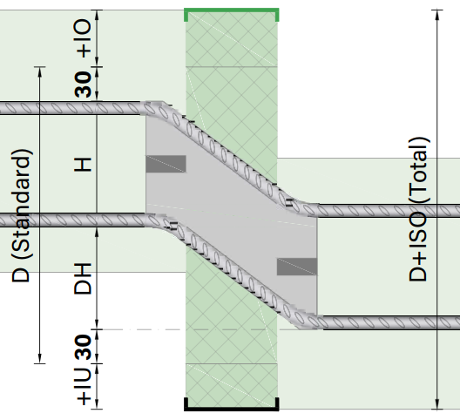
ERKLÄRUNGEN (1) KP-100: IO=30/IU=25, KPE-100: IO=45/IU=30, KP-200: IO=IU=30 IO=Überdeckung oben, IU=Überdeckung unten (2) Ausführung: RS=Reibgeschweisst 1.4362+B500B, VE1=Volledelstahl 1.4362, VE2=Volledelstahl 1.4462 (3) Standard n=2 bis 10, Ø=10 oder 14 mm, gemäss Katalog. (4) Standard Elementhöhe Ds gemäss Katalog und Totale Elementhöhe Dt mit allfälliger Aufdoppelung. (5) Aufdoppelung: Zusatzdämmung oben (+IO) und unten (+IU) (6) Lmin= produzierbare Mindestlänge (7) Möglich: 100 (110)-430 mm (8) Standard: Bügel offen. Bei Angabe von S12-Mass wird Bügel beidseitig geschlossen ausgeführt. Möglich: 100 (110)-430 mm. (9) Standard: horizontale Schubplatte HH = 220 mm, wenn Elementlänge ausreichend (10) Ohne Quereisen im Verankerungsbereich. Die Montagestäbe sind beidseits der Dämmung angeordnet. (11) Zwischenstücke: definiert mit ISO Art, Stärke und Höhe (Ds; Dt), Bestelleinheit: 1 m Stücke |  |  |  |  |  |  |  |  |  |  |  |  |  |  |  |  |  |  | ebea KP-800 / ebea KP-1000 |  |  |  |  |  |  |  |  |  |  |  | * Mindestbetonfestigkeit C25/30. Die Tragfähigkeitswerte beziehen sich auf den Tragwiderstand der Kragplattenanschlüsse und sind gültig, wenn die Planung nach geltenden SIA- oder Eurocode-Normen erfolgt. Die Tragfähigkeit der angeschlossenen Bauteile ist seitens des Ingenieurs zu prüfen und zu gewährleisten. Die Kraftübertragung zwischen dem Kragplattenanschluss und dem Stahlbetonbauteil ist durch örtliche Zulagebewehrungen sicherzustellen. ** Beim KP-900, bzw. KPE-900 werden die bauphysikalische Beiwerte ohne Berück-sichtigung der Zug- und Druckstäbe berechnet. (Bei Elementtypen, die mittels Subtypen definiert werden, müssen die optionalen Felder n, Ø + ns zwingend ausgefüllt werden, falls die Tragwiderstände, Verdrehsteifigkeiten und bauphysikalischen Beiwerte angezeigt werden sollen.)
 |  |  |  |  |  |  |  |  |  |  |  |  |  |  |  |  |  |  | Dstand | H | DH
 |  |  |  |  |  |  |  |  |  |  |  |  |  |  |  |  |  |  | 230 260 290 | 110 | 60 90 120

 |  |  |  |  |  |  |  |  |  |  |  |  |  |  |  |  |  |  | 250 280 310 | 130 | 60 90 120 |  |  |  |  |  |  |  | LEGENDE
 |  |  |  |  |  |  |  |  |  |  |  |  |  |  |  |  |  |  |  |  |  |  |  |  |  |  |  |  | Pflichtangabe
 |  |  |  |  |  |  |  |  |  |  |  |  |  |  |  |  |  |  | 270 300 330 | 150 | 60 90 120 |  |  |  |  |  |  |  | optional
 |  |  |  |  |  |  |  |  |  |  |  |  |  |  |  |  |  |  |  |  |  |  |  |  |  |  |  |  | nicht wählbar
 |  |  |  |  |  |  |  |  |  |  |  |  |  |  |  |  |  |  | BEI FRAGEN WENDEN SIE SICH BITTE AN UNSERE INGENIEURE.

